Arkusz1
 | Formularz asortymentowo - cenowy

 |  |  |  |  |  |  | ZZ Dębe |  | ZZ Warszawa |  | RZGW Warszawa
lp. | treść tablicy | wzór | rodzaj | jm | rozmiar w cm | cena jednostkowa netto | ilość | razem | ilość | razem | ilość | razem
1 | Zakaz palenia |  | płyta PCV | kpl. | 20x30 |  | 35 | 0.00 zł | 10 | 0.00 zł | 6 | 0.00 zł
2 | Osobom nieupoważnionym wstęp wzbroniony |  | płyta PCV | szt. | 20x30 |  | 25 | 0.00 zł | 16 | 0.00 zł |  | 0.00 zł
3 | Brama wjazdowa Nie zastawiać |  | płyta PCV | szt. | 20x30 |  | 10 | 0.00 zł |  | 0.00 zł | 4 | 0.00 zł
4 | Zakaz parkowania |  | płyta PCV | szt. | 25x30 |  | 12 | 0.00 zł |  | 0.00 zł | 4 | 0.00 zł
5 | Obiekt monitorowany |  | płyta PCV | szt. | 20x30 |  | 10 | 0.00 zł | 2 | 0.00 zł | 10 | 0.00 zł
6 | Zakaz kąpieli |  | płyta PCV | szt. | 33X46,7 |  |  | 0.00 zł | 15 | 0.00 zł |  | 0.00 zł
7 | Znak żeglugowy E.10b |  | blacha ocynkowana stalowa lub aluminiowa | szt. | 90x90 |  |  | 0.00 zł | 1 | 0.00 zł |  | 0.00 zł
8 | Znak żeglugowy E.9b |  | blacha ocynkowana stalowa lub aluminiowa | szt. | 90x90 |  |  | 0.00 zł | 1 | 0.00 zł |  | 0.00 zł
9 | Znak żeglugowy B.8 | 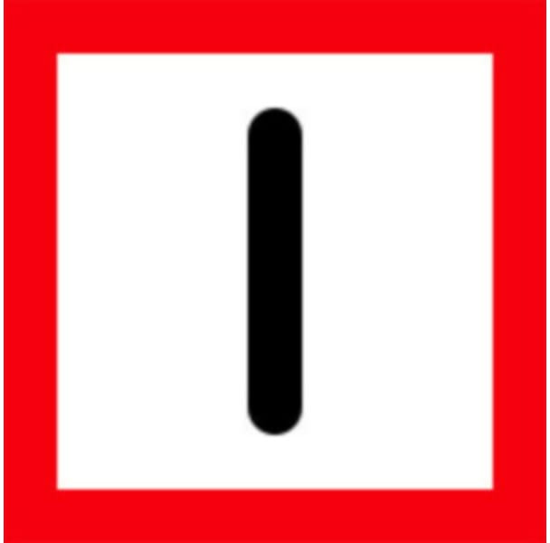 | Blacha ocynkowana stalowa lub aluminiowa | szt. | 90x90 |  |  | 0.00 zł | 1 | 0.00 zł |  | 0.00 zł
10 | Wał przeciwpowodziowy Zakaz poruszania się pojazdami mechanicznymi PGW Wody Polskie |  | zgodnie z załącznikiem do rozporządzenia Ministra Gospodarki Morskiej i Żeglugi Śródlądowej z dnia 18 lutego 2019r. Blacha ocynkowana stalowa lub aluminiowa. Wzór przykładowy, treść do uzgodnienia z Wykonawcą. | szt. | 40x80 |  | 100 | 0.00 zł |  | 0.00 zł |  | 0.00 zł
11 | Wał przeciwpowodziowy i międzywale Zakaz poruszania się pojazdami mechanicznymi PGW Wody Polskie |  | zgodnie z załącznikiem do rozporządzenia Ministra Gospodarki Morskiej i Żeglugi Śródlądowej z dnia 18 lutego 2019r. Blacha ocynkowana stalowa lub aluminiowa. Wzór przykładowy, treść do uzgodnienia z Wykonawcą. | szt. | 40x80 |  |  | 0.00 zł |  | 0.00 zł |  | 0.00 zł
12 | PGW Wody Polskie Nadzór Wodny w Górze Kalwarii Pompownia Radwanków | Tablica wykonana z blachy ocynkowanej stalowej lub blachy aluminiowej, w kształcie prostokąta w kolorze czerwonym, otoczona białym paskiem o szerokości 6mm w odległości 6 mm od krawędzi w napisem koloru białego. | Blacha ocynkowana stalowa lub aluminiowa | szt. | 80x40 |  |  | 0.00 zł | 1 | 0.00 zł |  | 0.00 zł
13 | PGW Wody Polskie Nadzór Wodny w Górze Kalwarii Pompownia Góra Kalwari | Tablica wykonana z blachy ocynkowanej stalowej lub blachy aluminiowej, w kształcie prostokąta w kolorze czerwonym, otoczona białym paskiem o szerokości 6mm w odległości 6 mm od krawędzi w napisem koloru białego. | Blacha ocynkowana stalowa lub aluminiowa | szt. | 80x40 |  |  | 0.00 zł | 1 | 0.00 zł |  | 0.00 zł
15 | Zakaz wyrzucania śmieci | 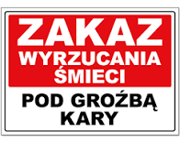 | płyta PCV | szt. | 40x30 |  | 20 | 0.00 zł | 20 | 0.00 zł |  | 0.00 zł
16 | Tablica informacyjna | Tablica naścienna składająca się z 17 wymiennych paneli. Wykonanie tablic wraz zprzygotowaniem treści graficznej, według wytycznych Zamawiającego. Wykonawca zobowiązany do przygotowania wizualizacji. | aluminium | komplet | do uzgodnienia z Wykonawcą |  |  | 0.00 zł | 1 | 0.00 zł |  | 0.00 zł
18 | Tabliczki przydrzwiowe | Wykonanie w systemie modułowym, kolor srebrny. Tabliczka składająca się z 4 modułów (1 nagłówkowy o wymiarach 36 mm x 180 mm, 3 pozostałe o wymiarach po 18 mm x 180 mm każdy) | aluminium | komplet | 9x18 |  | 2 | 0.00 zł | 10 | 0.00 zł |  | 0.00 zł
19 | Sekretariat |  | płyta PCV srebrna | szt. | 10x30 |  | 1 | 0.00 zł | 1 | 0.00 zł |  | 0.00 zł

 |  |  |  |  |  | ZZ Dębe |  | ZZ Warszawa |  | RZGW Warszawa
 |  |  |  |  |  | Wartość netto | Wartość brutto | Wartość netto | Wartość brutto | Wartość netto | Wartość brutto

 |  |  |  |  |  | Razem wartość szacunkowa netto |  | Razem wartość szacunkowa brutto

 |  |  |  |  |  | ….............................................................................................................................................

 |  |  |  |  |  | Podpis Wykonawcy lub osoby upowaznionej

